主标和规格标
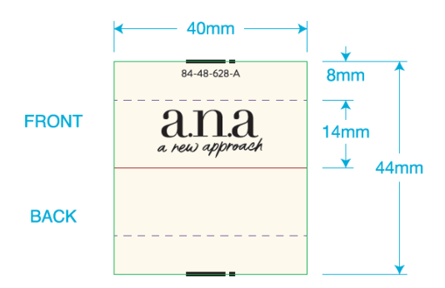
 | 一．一．主唛：（工厂自订）代码：84-48-628-A(不区分成人/少女/高大/肥人)
 |  | 订单数量 | 订购数量
 |  | 5219 | 5250

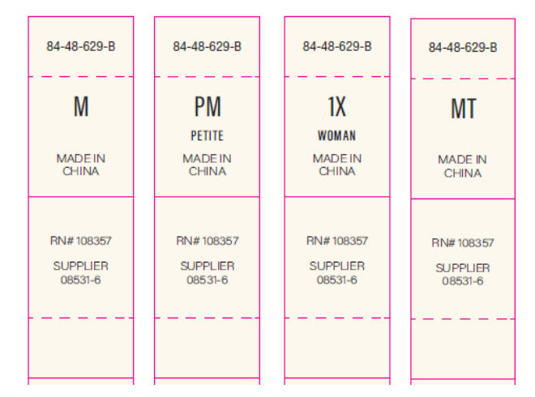
二．尺码/产地唛 ：（工厂自订）代码：84-48-629-B |  |  |  | 规格 | 订单数量 | 订购数量
 |  |  |  | XS | 491 | 495
 |  |  |  | S | 855 | 860
 |  |  |  | M | 1385 | 1390
 |  |  |  | L | 1281 | 1290
 |  |  |  | XL | 824 | 830
 |  |  |  | XXL | 383 | 385
 |  |  |  | 合计 | 5219 | 5250
三）成分/洗水/RN#唛：配主唛色，白底黑字，代码：5E32D1
等测试OK再做洗水唛，以下内容不对；
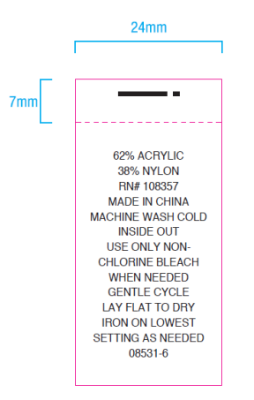
 |  | 订单数量 | 订购数量
 |  | 5219 | 5250

